업무 시작일 및 종료일
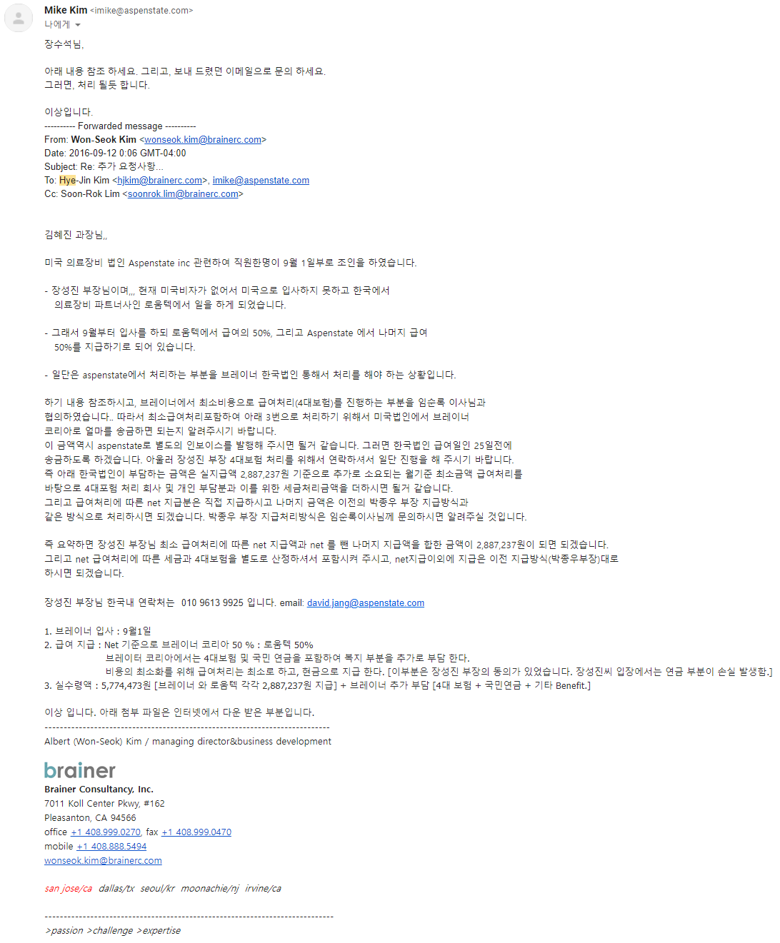
16.09.01 | 공식 업무 시작
 | 급여는 연봉 8500만 기준으로 실수령액만 받고 세금은 사측에서 처리하기로 함.
 | 로움텍과 브레이너 코리아에서 50%, 50%씩 부담하기로 함.
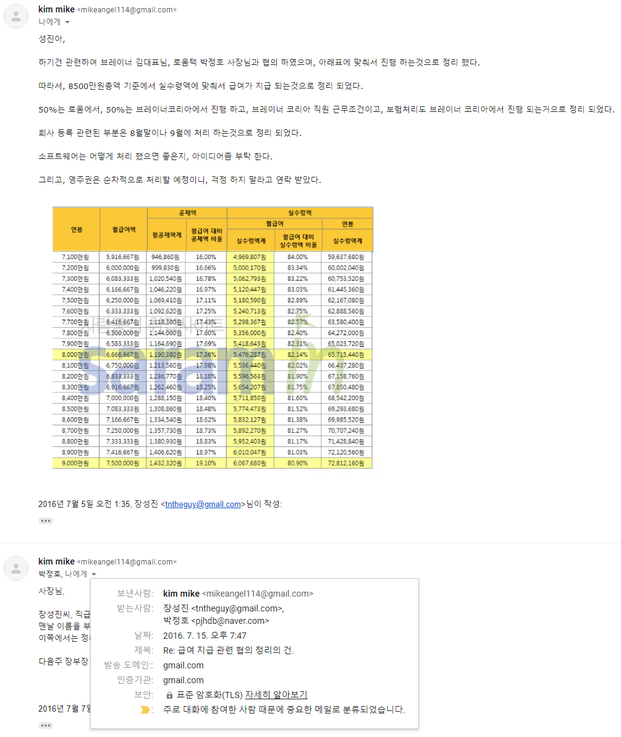

19.05.31 | 한국에서의 업무 종료, 미국 오피스로 이동
 | 이때부터 Aspenstate에서 급여 100% 부담
 | 참고) 한국의 브레이너 코리아와 Aspenstate의 오너는 동일인입니다.

 | 브레이너 코리아로부터는 급여를 제때 지급 받았으나 로움텍으로부터 정상적으로 지급받지 못했습니다.
 | 로움텍 박정호 사장으로 부터 미지급된 급여를 받고자 합니다.

 | 참고)
 | 김원석 : 브레이너 코리아, Aspenstate 오너
 | 박정호 : 로움텍 오너
 | 로움텍 주소 : 경기도 고양시 일산동구 장진천길 66-16 (주)로움텍
 |  | TEL: 031)975-2355, FAX: 031)975-2358
 | 박정호 사장 연락처
 |  | pjhdb@naver.com
 |  | 010-8769-4210

최근에 주고받은 지급 요청 메일과 그에 대한 회신들
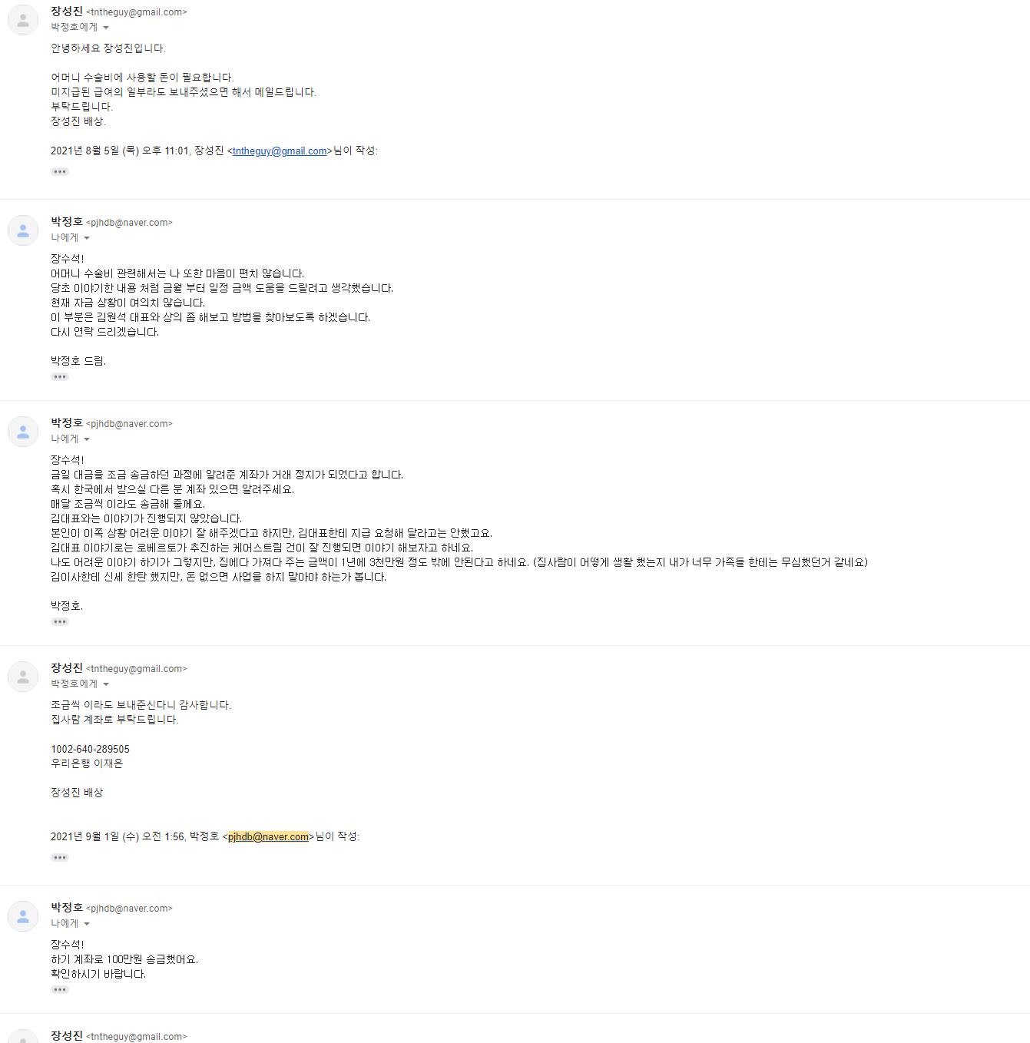
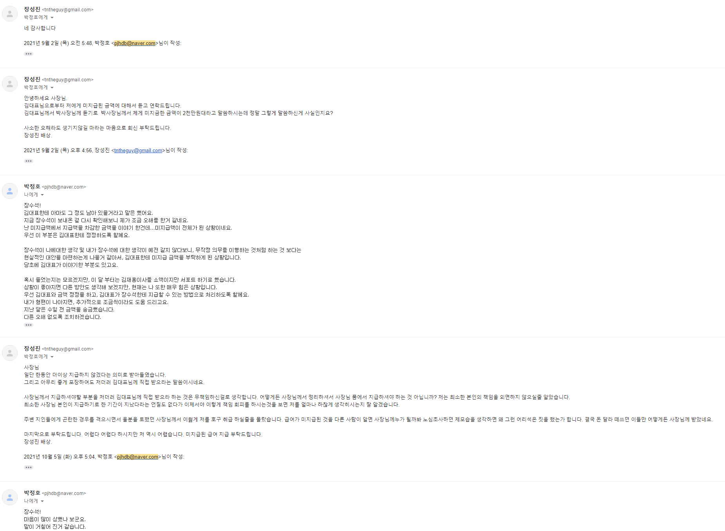
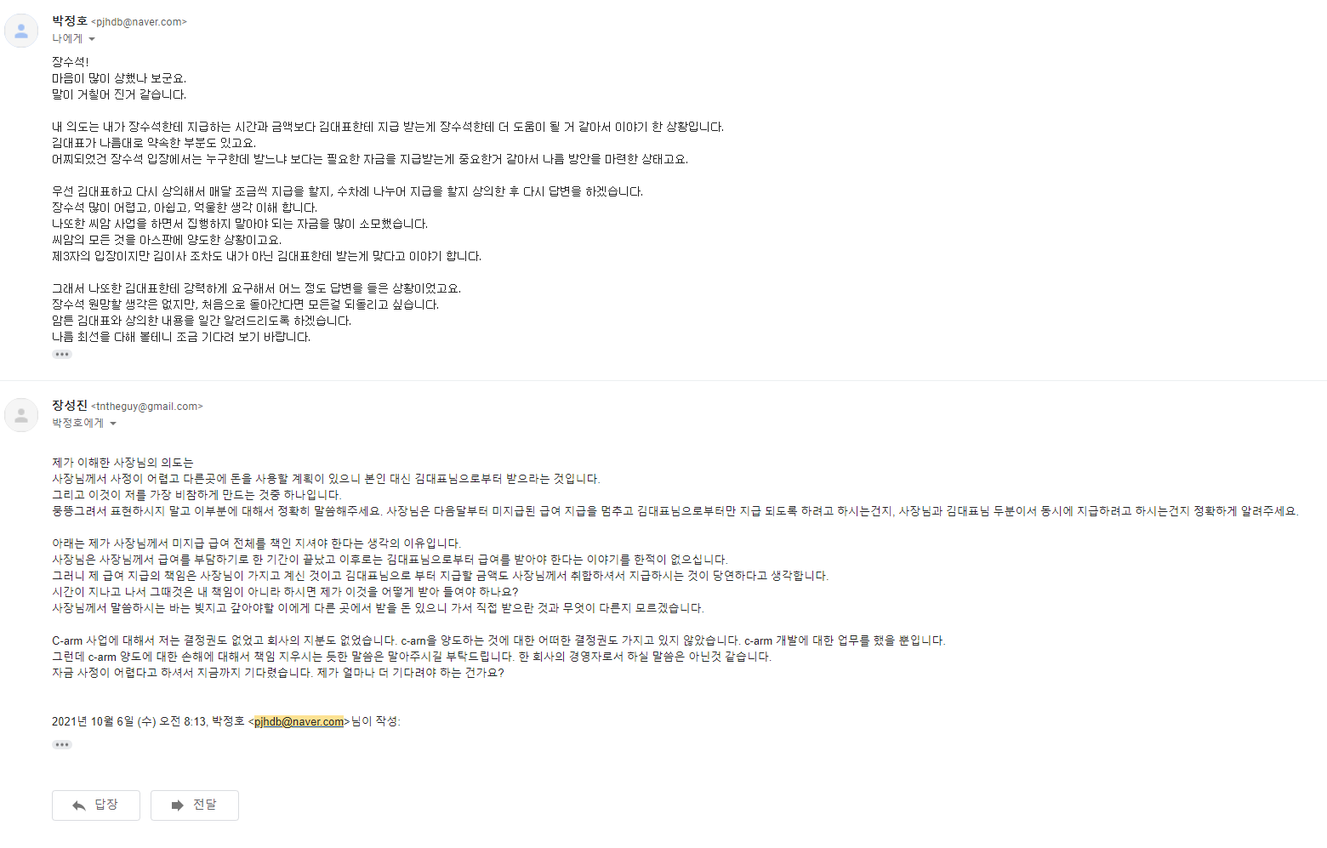
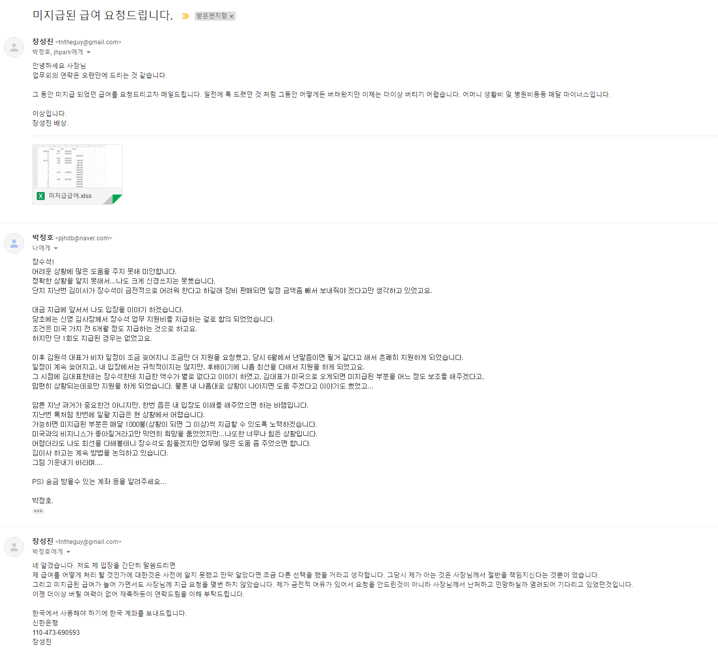
8월 4일부터 10월 6일까지 주고 받은 메일입니다.

